2026-02-19
規制番号 名称 |  |  |  |  | 02-0060 |  | 海上自衛隊呉教育隊前 |  |  |  | (UD-TTR) |  | 運 用 開始日時 |  | 2026-02-19 |  |  |  | 製造番号 |  | K0000002
 |  |  |  |  |  |  |  |  |  |  |  |  |  |  |  |  |  |  | 製造年月 |  | 2025-12-01
管制番号 名称 |  |  |  |  | 20060 |  | 海上自衛隊呉教育隊前 |  |  |  | 1012号「版6」 |  |  |  | 23:04:00 |  |  | ～
 |  |  |  |  |  |  |  |  |  |  |  |  |  |  |  |  |  |  | メーカー |  | 日本信号 |  |  | Int№： | 844
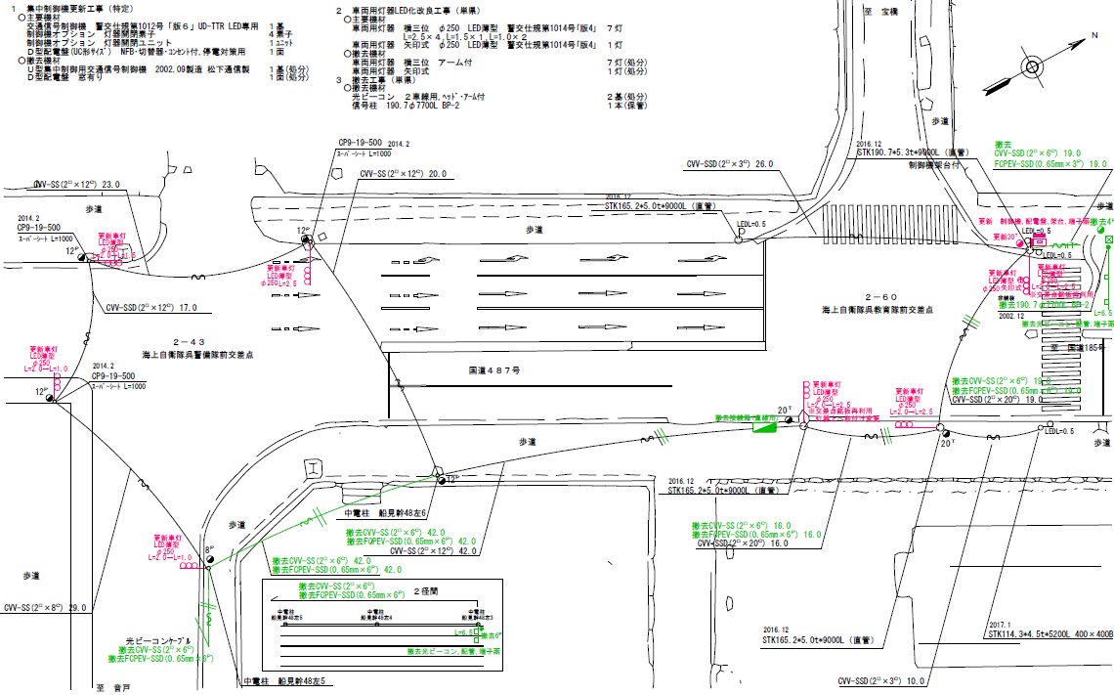

34.5m
32.9m

ステータス機能
S3:閃光
 |  |  |  |  |  |  |  |  |  |  |  |  |  |  |  |  |  |  |  |  |  |  |  | 50 | 13.888888889 | 34.5 | 2.5
 |  |  |  |  |  |  |  |  |  |  |  |  |  |  |  |  |  |  |  |  |  |  |  | 40 | 11.111111111 | 32.9 | 3.0
ステップ番号 |  |  |  | 1 | 2 | 3 | 4 | 5 | 6 | 7 | 8 | 9 | 10 | 11 | 12 | 13 | 14 | 15 | 16 | 17 | 18 | 19 | 20
ステップ名称 |  |  |  | 1PG | 1PW | 1 G | 1 Y | 1 R | 2PG | 2PW | 2 G | 2 Y | 2 R
流 動 図
1
3
1
16.9m
1
17.1m
EC6680S+34001001
EC6680S-15330
PD1220A V4.03
１Ｐ |  | [ 1P ]
１ |  | [ 1V ]
３ |  | [ 3V ]
３左矢 |  | [ 3A ]
２Ｐ |  | [ 2P ]
２ |  | [ 2V ]

ＰＵ |  |  |  | 109 |  |  |  |  | 109
ＰＬ１ | ( | 64秒 | ) | 17 | 6 | 2 | 3 | 3 | 18 | 7 | 2 | 3 | 3 |  |  |  |  |  |  |  |  |  | PL2 の時間帯を除く | 80 | 67
ＰＬ２ | ( | 84秒 | ) | 17 | 6 | 7 | 3 | 3 | 18 | 7 | 17 | 3 | 3 |  |  |  |  |  |  |  |  |  | （ 月～金 17:00～19:00 ） | 120 | 102
保安秒時 | ( | 120秒 | ) | 46 | 6 | 2 | 3 | 3 | 45 | 7 | 2 | 3 | 3
最長時間（秒） |  |  |  | 110 | 110 | 110 | 10 | 10 | 110 | 110 | 110 | 10 | 10
最短時間（秒） |  |  |  | 6 | 0.95 | 0.95 | 0.95 | 0.95 | 6 | 0.95 | 0.95 | 0.95 | 0.95
ＡＢ連動出力

2023-11-07
規制番号 名称 |  |  |  |  | 02-0060 |  | 海上自衛隊呉教育隊前 |  |  |  |  |  | 運 用 |  | 2014-07-19 |  |  |  | 製造番号 |  | 2C0746
管制番号 名称 |  |  |  |  | 20060 |  | 海上自衛隊呉教育隊前 |  |  |  | （U形） |  | 開始日時 |  | 0:05:00 |  |  | ～ | 製造年月 |  | 平成14年 9月

40km/h
至 本通り１丁目

×
×
50km/h
 |  |  |  | 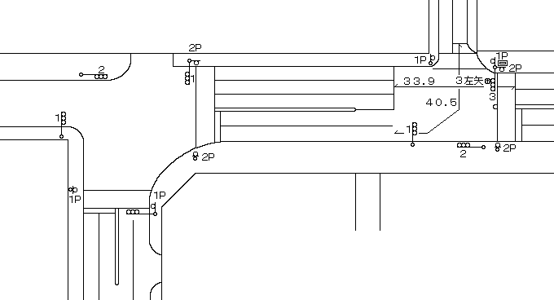
至 警固屋

ステータス機能
S3:閃光
その他
シリアル／パス端子

ステップ番号 |  |  |  | 1 | 2 | 3 | 4 | 5 | 6 | 7 | 8 | 9 | 10 | 11 | 12 | 13 | 14 | 15 | 16 | 17 | 18 | 19 | 20
ステップ名称 |  |  |  | 1PG | 1PW | 1 G | 1 Y | 1 R | 2PG | 2PW | 2 G | 2 Y | 2 R
流 動 図
16.8m
17.6m
１Ｐ |  | [ 1P ]
１ |  | [ 1V ]
３ |  | [ 3V ]
３左矢 |  | [ 3A ]
２Ｐ |  | [ 2P ]
２ |  | [ 2V ]

ＰＵ |  |  |  | 109 |  |  |  |  | 109
ＰＬ１ | ( | 66秒 | ) | 17 | 6 | 2 | 3 | 3 | 20 | 7 | 2 | 3 | 3 |  |  |  |  |  |  |  |  |  | （ PL2 の時間帯を除く時間帯 ）
ＰＬ２ | ( | 81秒 | ) | 17 | 6 | 2 | 3 | 3 | 20 | 7 | 17 | 3 | 3 |  |  |  |  |  |  |  |  |  | （ 月～金 17:00～19:00 ）
保安秒時 | ( | 100秒 | ) | 37 | 6 | 2 | 3 | 2 | 35 | 7 | 2 | 3 | 3
最長時間（秒） |  |  |  | 110 | 110 | 110 | 10 | 10 | 110 | 110 | 110 | 10 | 10
最短時間（秒） |  |  |  | 6 | 0.95 | 0.95 | 0.95 | 0.95 | 6 | 0.95 | 0.95 | 0.95 | 0.95
ＡＢ連動出力 |  |  |  | A | B | B | B | B | B | A | A | A | A

2023-10-11
規制番号 名称 |  |  |  |  | 2-0060 |  | 海上自衛隊呉教育隊前 |  |  |  |  |  | 運 用 |  | 2014-07-19 |  |  |  | 製造番号 |  | 2C0746
管制番号 名称 |  |  |  |  | 250060 |  | 海上自衛隊呉教育隊前 |  |  |  | （U形） |  | 開始日時 |  | 0:05:00 |  |  | ～ | 製造年月 |  | 平成14年 9月

40km/h
至 本通り１丁目

×
×
50km/h
至 警固屋

ステータス機能
S3:閃光
その他
シリアル／パス端子

ステップ番号 |  |  |  | 1 | 2 | 3 | 4 | 5 | 6 | 7 | 8 | 9 | 10 | 11 | 12 | 13 | 14 | 15 | 16 | 17 | 18 | 19 | 20
ステップ名称 |  |  |  | 1PG | 1PW | 1 G | 1 Y | 1 R | 2PG | 2PW | 2 G | 2 Y | 2 R
流 動 図
16.8m
17.6m
１Ｐ |  | [ 1P ]
１ |  | [ 1V ]
３ |  | [ 3V ]
３左矢 |  | [ 3A ]
２Ｐ |  | [ 2P ]
２ |  | [ 2V ]

ＰＵ |  |  |  | 109 |  |  |  |  | 109
ＰＬ１ | ( | 66秒 | ) | 17 | 6 | 2 | 3 | 3 | 20 | 7 | 2 | 3 | 3 |  |  |  |  |  |  |  |  |  | （ PL2 の時間帯を除く時間帯 ）
ＰＬ２ | ( | 71秒 | ) | 17 | 6 | 2 | 3 | 3 | 20 | 7 | 7 | 3 | 3 |  |  |  |  |  |  |  |  |  | （ 月～金 17:00～19:00 ）
保安秒時 | ( | 100秒 | ) | 37 | 6 | 2 | 3 | 2 | 35 | 7 | 2 | 3 | 3
最長時間（秒） |  |  |  | 110 | 110 | 110 | 10 | 10 | 110 | 110 | 110 | 10 | 10
最短時間（秒） |  |  |  | 6 | 0.95 | 0.95 | 0.95 | 0.95 | 6 | 0.95 | 0.95 | 0.95 | 0.95
ＡＢ連動出力 |  |  |  | A | B | B | B | B | B | A | A | A | A

140719
規制番号 名称 |  |  |  |  | 2-0060 |  | 海上自衛隊呉教育隊前 |  |  |  |  |  | 運 用 |  | 2014-07-19 |  |  |  | 製造番号 |  | 2C0746
管制番号 名称 |  |  |  |  | 250060 |  | 海上自衛隊呉教育隊前 |  |  |  | （U形） |  | 開始日時 |  | 0:05:00 |  |  | ～ | 製造年月 |  | 平成14年 9月

40km/h
至 本通り１丁目

50km/h
至 警固屋

ステータス機能
S3:閃光
その他
シリアル／パス端子

ステップ番号 |  |  |  | 1 | 2 | 3 | 4 | 5 | 6 | 7 | 8 | 9 | 10 | 11 | 12 | 13 | 14 | 15 | 16 | 17 | 18 | 19 | 20
ステップ名称 |  |  |  | 1PG | 1PW | 1 G | 1 Y | 1 R | 2PG | 2PW | 2 G | 2 Y | 2 R
流 動 図
15.4m
19.0m
１Ｐ |  | [ 1P ]
１ |  | [ 1V ]
３ |  | [ 3V ]
３左矢 |  | [ 3A ]
２Ｐ |  | [ 2P ]
２ |  | [ 2V ]

最終指定 |  |  |  |  |  |  |  | ○ |  |  |  |  | ○ | スプリット数： |  | 2
可変指定 |  |  |  | ○ |  |  |  |  | ○
保安秒時 | ( | 100秒 | ) | 37 | 6 | 2 | 3 | 2 | 35 | 7 | 2 | 3 | 3
最長時間（秒） |  |  |  | 110 | 110 | 110 | 10 | 10 | 110 | 110 | 110 | 10 | 10
最短時間（秒） |  |  |  | 6 | 0.95 | 0.95 | 0.95 | 0.95 | 6 | 0.95 | 0.95 | 0.95 | 0.95
ＡＢ連動出力 |  |  |  | A | B | B | B | B | B | A | A | A | A

140119
規制番号 名称 |  |  |  |  | 2-0060 |  | 海上自衛隊呉教育隊前 |  |  |  |  |  | 運 用 |  | H.14年12月 2日 |  |  |  | 製造番号 |  | 2C0746
管制番号 名称 |  |  |  |  | 020060 |  | 海上自衛隊呉教育隊前 |  |  |  | （Ⅰ型） |  | 開始日時 |  | 14:28:00 |  |  | ～ | 製造年月 |  | 平成14年 9月

40km/h
至 本通り１丁目

50km/h
至 警固屋
ステータス機能
S3:閃光
その他
シリアル／パス端子
※宝橋工事に伴う暫定現示

ステップ番号 |  |  |  | 1 | 2 | 3 | 4 | 5 | 6 | 7 | 8 | 9 | 10 | 11 | 12 | 13 | 14 | 15 | 16 | 17 | 18 | 19 | 20
ステップ名称 |  |  |  | 1PG | 1PW | 1 G | 1 Y | 1 R | 2PG | 2PW | 2 G | 2 Y | 2 R | 3 G | 3 Y | 3 R
流 動 図
15.4m
19.0m
１Ｐ |  | [ 1P ]
１ |  | [ 1V ]
３ |  | [ 3V ]
３左矢 |  | [ 3A ]
２Ｐ |  | [ 2P ]
２ |  | [ 2V ]

最終指定 |  |  |  |  |  |  |  | ○ |  |  |  |  | ○ |  |  | ○ | スプリット数： |  | 3
可変指定 |  |  |  | ○ |  |  |  |  | ○ |  |  |  |  | ○
保安秒時 | ( | 100秒 | ) | 24 | 6 | 2 | 3 | 2 | 20 | 7 | 2 | 3 | 3 | 23 | 3 | 2
最長時間（秒） |  |  |  | 110 | 110 | 110 | 10 | 10 | 110 | 110 | 110 | 10 | 10 | 110 | 10 | 10
最短時間（秒） |  |  |  | 6 | 0.95 | 0.95 | 0.95 | 0.95 | 6 | 0.95 | 0.95 | 0.95 | 0.95 | 0.95 | 0.95 | 0.95
ＡＢ連動出力 |  |  |  | A | B | B | B | B | B | A | A | A | A | A | A | A

250060
規制番号 名称 |  |  |  |  | 2-0060 |  | 海上自衛隊呉教育隊前 |  |  |  |  |  | 運 用 |  | H.14年12月 2日 |  |  |  | 製造番号 |  | 2C0746
管制番号 名称 |  |  |  |  | 250060 |  | 海上自衛隊呉教育隊前 |  |  |  | （Ⅰ型） |  | 開始日時 |  | 14:28:00 |  |  | ～ | 製造年月 |  | 平成14年 9月

40km/h
至 本通り１丁目

50km/h
至 警固屋

ステータス機能
S3:閃光
その他
シリアル／パス端子

ステップ番号 |  |  |  | 1 | 2 | 3 | 4 | 5 | 6 | 7 | 8 | 9 | 10 | 11 | 12 | 13 | 14 | 15 | 16 | 17 | 18 | 19 | 20
ステップ名称 |  |  |  | 1PG | 1PW | 1 G | 1 Y | 1 R | 2PG | 2PW | 2 G | 2 Y | 2 R
流 動 図
15.4m
19.0m
１Ｐ |  | [ 1P ]
１ |  | [ 1V ]
３ |  | [ 3V ]
３左矢 |  | [ 3A ]
２Ｐ |  | [ 2P ]
２ |  | [ 2V ]

最終指定 |  |  |  |  |  |  |  | ○ |  |  |  |  | ○ | スプリット数： |  | 2
可変指定 |  |  |  | ○ |  |  |  |  | ○
保安秒時 | ( | 100秒 | ) | 37 | 6 | 2 | 3 | 2 | 35 | 7 | 2 | 3 | 3
最長時間（秒） |  |  |  | 110 | 110 | 110 | 10 | 10 | 110 | 110 | 110 | 10 | 10
最短時間（秒） |  |  |  | 6 | 0.95 | 0.95 | 0.95 | 0.95 | 6 | 0.95 | 0.95 | 0.95 | 0.95
ＡＢ連動出力 |  |  |  | A | B | B | B | B | B | A | A | A | A

